箱贴
Factory name |  | 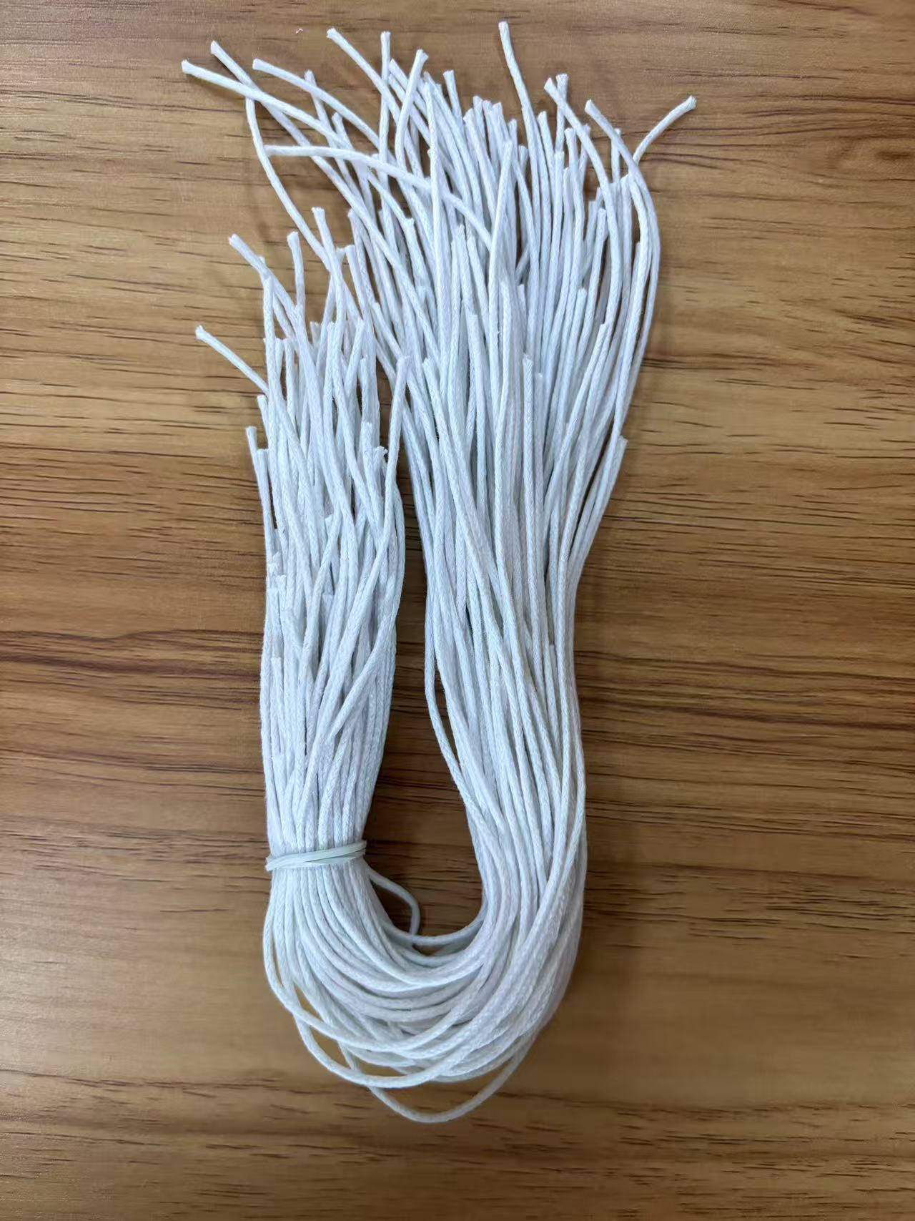
PO. Number | S25060683 | JUSTJEANS
Style Code. | 198447打样
Product Code. | JJE-GE-UV-001+JJW-ST-002 | Carton No.:
Inner Packages | pcs/bundle | 1/1
SIZE/qty | 100+10备品+（100+50备品）
Carton Dimension(cm) | 30.5*25.5*17 | Country of Origin：
Gross Weight（KG） | 0.2 | Made In China
Net Weight（KG） | 0.1
Remark

